概述
OPC 统一架构的优势

OPC UA
OPC统一架构（OPC Unified Architecture）是OPC基金会（OPC Foundation）创建的新技术，更加安全、可靠、中性（与供应商无关），
为制造现场到生产计划或企业资源计划（ERP）系统传输原始数据和预处理信息。使用OPC UA技术，所有需要的信息可随时随地到达每个授权应用
和每个授权人员。

OPC UA 独立于制造商，应用可以用他通信，开发者可以用不同编程语言对他开发，不同的操作系统上可以对他支持。
OPC UA 弥补了已有 OPC 的不足，增加了诸如平台独立、可伸缩性、高可用性和因特网服务等重要特性。
OPC UA 不再基于分布式组件对象模型（DCOM），而是以面向服务的架构（SOA）为基础。OPC UA 因此可以连接更多的设备。

今天，OPC UA 已经成为连接企业级计算机与嵌入式自动化组件的桥梁 - 独立于微软、 UNIX 或其他操作系统。

OPC 统一架构 - 标准化通信

通过因特网和通过防火墙的标准化通信 - OPC UA 使用一种优化的基于TCP的二进制协议完成数据交换；另外支持Web服务和HTTP。
现在允许在防火墙中打开一个端口，集成的安保机制确保了通过因特网也能安全通信。
防止非授权的数据访问 - OPC UA 技术使用一种成熟安保理念，防止非授权访问和过程数据损坏，以及由于不小心地操作带来的错误。
OPC UA安保理念基于World Wide Web 标准，通过用户鉴权、签名和加密传输等项目来实现。
数据安全性和可靠性 - OPC UA使用可靠的通信机制、可配置的超时、自动错误检查和自动恢复等机制，定义一种可靠坚固的架构。
对OPC UA客户机与服务器之间的物理连接可以进行监视，随时发现通信中的问题。OPC UA具有冗余特性，可以在服务器和客户机应用中实施，
防止数据的丢失，实现高可用性系统。
在简化接口方面进行了很多改进 -新 OPC UA 在所有平台上的通信更快速、更安全和更灵活。

平台独立和可伸缩性 - 由于使用了基于面向服务的技术，OPC UA 具有平台独立的属性，可以实施全新的、节省成本的自动化理念。嵌入式现场设备、
过程控制系统（DCS）、可编程逻辑控制器（PLC）、网关或者操作员面板（HMI）可以依靠OPC UA服务器，直接连到操作系统，诸如嵌入的Windows、
Linux、VxWorks、QNX、RTOS 或者其他系统。使用一台独立的Windows PC 用做 OPC 服务器，提供对非Windows设备数据访问的模式今天已经淘汰。
当然，OPC UA 组件也可以在Unix操作系统的信息技术（IT）系统中使用，诸如：Solaris、HPUX、AIX、Linux等，可以是企业资源计划（ERP）系统，
可以是生产计划（MES）和监控软件（SCADA），还可以是电子商务应用。OPC UA 的组件功能是可以是伸缩的：小到一个嵌入式设备的瘦应用，
大到公司级别大型计算机的数据管理系统。
简单一致 - OPC UA 定义了一种集成的地址空间和信息模型，可以显示过程数据、报警、历史数据以及完成程序调用。
信息项被定义成不同类型的对象，彼此之间可以建立关系。 在此基础上，OPC UA 支持使用复杂数据结构。这使 OPC UA可以完整地描述复杂过程和系统。

对传统的三种不同类型OPC服务器的访问 - 数据访问（DA）、报警和事件（AE）、历史数据访问（HDA） -比如，要获得一个温度传感器的当前值、
一个高温度事件和温度的历史平均值，要依次使用不同的命令执行。而使用OPC UA，仅用一个组件就非常容易地完成了。配置和工程的时间也因此可以大大缩短。
性能强劲 - 通过自身的不断发展，依靠基于TCP UA 二进制协议，使用高效的数据编码，OPC UA 提供了非常高效的数据传输，满足了更高性能的要求。

更多的应用选项 - OPC UA 技术的广泛适用性使全新的垂直集成理念能够完全实施。对OPC UA 组件进行串级，从车间现场设备
到制造执行系统（MES）或企业资源计划（ERP）系统，信息能够安全和可靠地传输。在现场设备级的嵌入式UA 服务器，在自动化级的UA 组件，
在企业级ERP系统中集成的UA 客户机，可以进行串级连接。各自的UA 组件可以在地理上是分布的，而且容易使用防火墙让彼此分开。
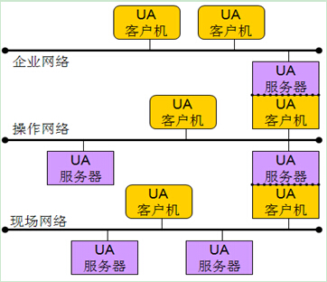

为把这种信息模型作为一种推广的技术，OPC UA 与其他标准化组织合作，希望把UA 服务提供给各行各业使用。今天，OPC 基金会已经与
不同的标准化组织进行了合作，诸如：PLC开放组织（PLCopen）、国际自动化协会（ISA）和电子设备描述语言（EDDL）合作团队（ECT）建立合作标准。

OPC UA - 平台独立，结构伸缩，保护投资

OPC UA 将在一个比较长的时期里替换传统的OPC。在这个过渡期中，基于DCOM的OPC产品会与UA 产品共存。OPC基金会的迁移战略可以
让传统的OPC 和OPC UA产品很好结合。用这种方式，已经安装使用的几百万套、上千种传统的OPC产品可以与新的OPC UA产品共同使用。
这为用户提供了优势，因为他们能够从不同的制造商-传统的OPC 和 OPC UA 厂家，选用任何需要的产品。

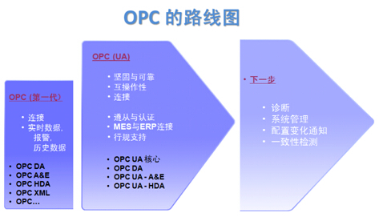

开放
- 超过 450 个成员；
- 平台中性；
- 应用普遍；
- 所有连接。

特色
- 工业标准；
- 独立于制造商；
- 互操作能力；
- 可靠性。

协同
- 设备集成；
- IEC 61131-3 / PLCopen；
- 分析设备集成；
- 企业 - 控制系统集成（ISA-95），批处理（ISA-88）；
- 智能电网；
- 现场设备集成；
- EDDL 与现场设备技术（FDT）。

安全
- X509 认证
- OpenSSL 加密
- 用户名 / 密码
- 每种属性的访问权限

合作伙伴
- PLCopen
- ISA
- MIMOSA
- FDT
- ECT

OPC UA基于OPC基金会提供的新一代技术，提供安全，可靠和独立于厂商的，实现原始数据和预处理的信息从制造层级到生产计划或ERP层级的传输。
通过OPC UA ，所有需要的信息在任何时间，任何地点对每个授权的应用，每个授权的人员都可用。 这种功能独立于制造厂商的原始应用，编程语言和操作系统。
OPC UA是目前已经使用的OPC 工业标准的补充，提供重要的一些特性，包括如平台独立性，扩展性，高可靠性和连接互联网的能力。 OPC UA不再依靠DCOM，
而是基于面向服务的架构(SOA),OPC UA的使用更简便。现在，OPC UA已经成为独立于微软,UNIX或其他的操作系统企业层和嵌入式自动组建之间的桥梁。

统一的访问传统OPC COM特性将不同的功能分布于多个COM服务器，通过接口连接代表不同特性的功能。OPC COM服务器提供报警但不持续连续的
提供触发报警的数据的访问。例如，提供存储历史数据的OPC COM服务器不允许当前数据被读和更新。这种特性造成了集成的问题，因为单一系统的信息
不能通过一致的方式访问。OPC UA解决了包含多种可用信息的通用地址通过单一服务访问的集成问题。

成功的更好的认证互操作性OPC UA特性通过和已取得OPC COM认证程序一样提供的服务器和客户端测试工具。
这些测试工具似得供应商可以验证他们产品是否符合特性的要求，改善产品的质量。OPC UA和OPC COM特性通过认证以后，可以获得相应的认证标志，
通过使用OPC认证的产品可以减少最终用户的系统集成成本。设计的可靠性OPC UA是为搞可用性和冗余架构而设计。
完整的可配置的超时，错误检测，和恢复特性使得OPC UA产品可以无缝处理出现错误或失败的情况（例如网络通信的丢失）。标准的支持冗余功能的OPC UA模块使得
从不同厂商的应用部署成为可能。跨域防火墙和通过互联网OPC UA由客户端启动通信通道，这意味着不需要像OPC COM一样需要配置客户端以允许服务器的访问。

OPC UA能通过标准的HTTP或UA TCP端口或任何管理员愿意开放的其他端口来进行通信。OPC UA使用基于安全的额消息，这意味着可以通过第三方的代理进行通信。
通过信息模型减少配置时间OPC UA架构提供基本的应用，供应商可以提供特定应用的信息模型，这将大大降低配置和维护这些模块的成本。OPC基金会正和MIMOSA，
FDI， PLCopen（IEC61131）组织协作开发 OPC UA信息模型。标准安全模型在过去，安全问题时最后才考虑的，很多供应商没有测试他们产品的安全许可。
这意味着对于最终用户很难配置安全性，或根本不可能。OPC UA架构通过标准的，UA应用必须实施的安全模型解决了这个问题。这增强了互操作性和降低了配置和维护成本。

OPC UA同时有利于适合任何平台的任何OPC UA产品的安全设置管理的标准工具的开发。从嵌入式系统到企业级的单一的解决方案轻量级的OPC UA可以
作为有效的二进制通信协议，例如OPC UA 已经移植到很多嵌入式系统包括VxWorks，Linux和专有的RTOSs (Real Time Operating Systems)。顶级的OPC UA应用
支持企业级标准的XML页面服务协议。通过一个公用的架构可以降低系统集成的成本。保护已有的OPC COM投资OPC UA COM的互操作组件可以使得供应商快速
实现现有的OPC COM客户端和服务器应用支持OPC UA。 这些组件通过增加需要的OPC UA高级特性客户化。这意味着用户可以持续利用他们的OPC COM技术的
投资开发新的OPC UA应用。历史事件OPC UA通过支持历史事件扩展了OPC COM历史数据访问(HDA)的能力。最终用户现在可以通过选择的OPC UA客户端
获得事件信息。不丢失性能的同时实现平台独立。

OPC UA架构设计为提供最佳性能的同时提供平台独立。这意味着开发者可以使用他们熟悉的语言和操作系统开发基于OPC UA的应用，
而不只有一种通过http使用SOAP/XML的选择。对于Windows用户来说，平台独立性也十分具有价值，因为允许应用迁移到下一代的微软通信技术。
这也意味着OPC UA产品的供应商在以前的通信技术过时或有类似不可配置的较长的超时时间等技术问题时可以有更多的选择。

高性能的通信协议OPC UA特性定义基于TCP的二进制通信协议通过最小的开销提供最快的性能。对于企业环境SOAP/XML是通信协议中通常使用的。
OPC UA提供在打包到SOAP/XML兼容的消息中之前通过UA二进制编码消息，提升通常XML消息10倍以上的性能。这种架构的优点是提供使用SOAP/XML的格式，
但是在发送之前降低其复杂性和XML的大小。Windows通信基础 （WCF）OPC .Net SDK使用WCF提供对XML Web服务的支持。这种架构意味着在企业应用中
所有基于OPC UA .Net SDK应用可以继承微软的 XML Web服务的互操作性。

通过OPC UA SDKs降低开发成本
基于OPC COM特性的开发者都知道要求创建互操作性的应用中，接口只是很小的不部分代码。基于这个原因，OPC基金会提供的OPC UA .NET SDK可以为开发者
提供更多的选择，只需要很少的几百行代码就可以实现兼容于OPC UA 的应用。开发者还可以选择提供给OPC 基金会成员的商业化的SDK。
这些 SDK将大大降低开发成本，供应商也将更多的精力关注在位客户提供更有价值的产品。最终用户同样可以从SDK中获益，因为采用的是公用的架构，
将少了不同应用之间的互操作性问题。

采用方法和程序的增强特性
已经现有的OPC COM特性关注于数据或时间，但很多应用要求能减少单一数据值或事件的复杂操作。通过OPC UA方法，服务器允许客户端通过一序列参数触发复杂功能。
通过触发事件汇报进程函数可以用来控制后台流程。
面向对象的信息模型的灵活性
已有的OPC COM在过去的10年一直作为OPC的通信标准，但是技术的发展要求更多的互操作性：
-〉微软逐步淡化COM，而跨平台的Web服务和SOA逐步加强
-〉OPC的供应商希望一套担心的服务实现OPC数据模块（DA，A&E,HDA….）
-> OPC供应商希望在非微软的平台，包括嵌入式设备实现OPC功能-〉一些合作组织需要一个可靠的，有效地方式实现高水平结构数据的转移2

当前我国制造型企业，对制造过程自动化、制造过程透明化和智能化需求强劲。其中制造业现场的数据采集、数据传输、数据显示、数据存贮、
以及数据的分析应用是基础。这无疑需要数据采集、通信技术标准和基础信息软件平台的技术支撑。然而当前很多制造企业的机械设备由于数据接口及通讯技术标准不一致，
设备数据采集与传输困难重重。智能化管理所需要的基础数据，如设备运行状况、当前执行订单的进度、人员信息等都无法准确、及时地采集传输与应用。此外，
众多制造业企业尚没有意识到在实现制造过程透明化过程中，统一的信息平台支撑极为重要。许多企业根据自己对管理的要求，分别寻找信息化管理的解决方案。
由于没有统一信息平台，导致企业中存在大量的信息孤岛。这些都严重阻碍了生产效率的提升与改进。

为了解决工业现场数据通信标准不统一的问题，美国OPC基金会发起了OPC UA技术架构的开发与应用工作。OPC UA采用基于语义和面向服务（SOA）的架构。
它以统一的架构与模式，既可以实现设备底层的数据采集、设备互操作等的横向信息集成，还可以实现设备到SCADA、SCADA到MES、设备与云端的垂直信息集成。
因此成为德国工业4.0、美国工业互联网以及工业控制PLCopen的重要基础性技术标准而得到日益广泛的应用。

知识
工业4.0技术路线图 - OPC UA（上）
发布时间：2015-11-05 13:46 供稿单位： 中国工控网
摘要： 工业4.0已成为近两年科技领域及财经领域的热门词汇，它是德国人根据自身的工业基础、生产经验以及已有的科技手段所总结出的
一套最佳实践（Best - Practice）理论体系。

工业4.0
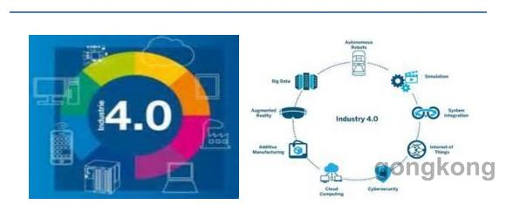

工业4.0已成为近两年科技领域及财经领域的热门词汇，它是德国人根据自身的工业基础、生产经验以及已有的科技手段所总结出的一套最佳实践（Best - Practice）理论体系。

工业4.0概念源于德国联邦教育部与联邦经济技术部的一份报告，该报告中提出了一种崭新的“智能制造”模式，从而更加有效的整合生产过程中的资源，
并更加快速的适应来自市场的生产需求。
在提出工业4.0概念的同时，报告中也对构建智能工厂的方法进行了阐述：

通过信息化技术与自动化技术的结合，构建深度整合的数字化工厂；

将射频技术应用于物料管理、配件装载，生产追溯等环节，形成智能化的物流与生产周期管理体系；

通过设备间的互联，提高设备间的相互协同能力，从而使生产模块间的搭配方式更灵活、更自由；

利用机器视觉，人工智能等技术，使机器人与设备具备更加智能化的功能；

通过对能源与物料消耗情况的监测与分析，得出节能降耗方案，打造绿色工厂。
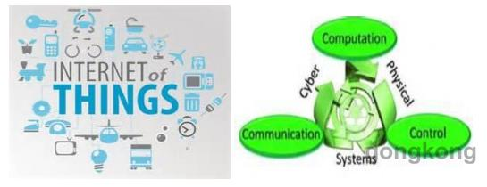

构建智能工厂是一项复杂的工程，它不但涉及到众多专业领域（机械，电子，自动化，IT），同时涵盖了多种应用技术（信息技术，感知技术，控制器，人工智能等）。

由于该系统的复杂性，业界在很长一段时间内都无法对其进行系统化的定义，而工业4.0的出现则通过对生产体系中要素的剖析以及对共性的总结，
提出了一套完整而标准的概念体系：物理信息系统与物联网平台。

物理信息系统（Cyber - Physical System）
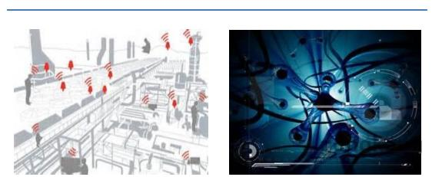

物理信息系统Cyber - Physical System（CPS）由一系列符合CPS特性与原则的CPS节点（CPS Node）组成。在具体的应用中，CPS节点对应的是生产体系中的各类设备，
如PLC、机械手、RFID读写器、传感器与摄像头等。
每个CPS节点通常需要具备CPS二元属性，且需要遵循CPS两项原则：

物理属性：具备与物理世界对接的能力，如传感，感知与控制等；

信息属性：涵盖一系列信息化手段，如数据管理，逻辑处理及网络通讯等；

去中心化原则：原则要求CPS中的每个节点作为独立的运行个体，独立的管理自身的硬件、数据、计算逻辑与网络通讯，而无需依赖于第三方系统；

可交互性原则：原则要求CPS节点必须以标准化及网络化的方式，实时、可靠、安全的与其他设备或系统进行通讯。

下表对CPS的一些应用场景进行描述

下表对一些不满足两项基本原则的设备进行阐述

物联网平台（Internet of Things Platform）
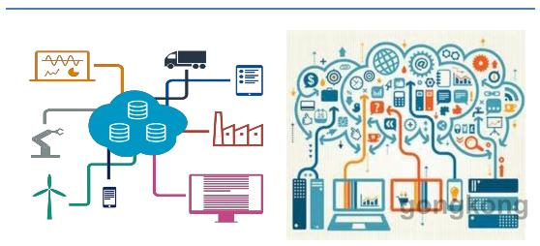

CPS系统主要负责工业现场层面的具体任务，因此它无法满足企业管理层面的需求。在此背景下，工业4.0在CPS体系之上引入了物联网平台系统作为CPS系统的有效补充。

物联网平台系统在国内又称为两化融合系统，它是以监控、管理与业务为导向的信息化系统。该套系统主要具有以下特性：

集中监控：与生产中各环节（生产，库存，能耗等）底层设备进行通讯，并将它们的数据进行集中管理、实时监控和统一分析；

信息化及SOA：将晦涩的感知信号变为简单易懂的数据；将具体的控制指令转化为直观的操作方法；将零散的过程化数据汇总为有价值的业务信息；

大数据：作为工业大数据中的数据仓库层，负责将监控信息，生产追溯信息与业务信息进行存档与汇总，并对外提供历史查询服务及简单的数据分析服务。

标准而完整的服务：实时数据服务，历史查询与分析服务，事件与报警服务，事务与操作服务，会话与审计等；

高度可定制化：根据应用场景的不同，灵活的定制信息模型与业务模型。

物联网系统应用范围广泛，通常情况下，与现场设备相关的应用场景均可使用，以下是几个典型的应用场景：
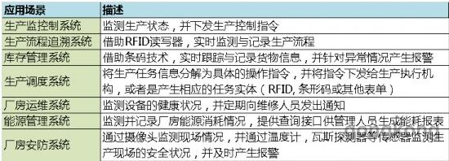

工业4.0中的智能工厂
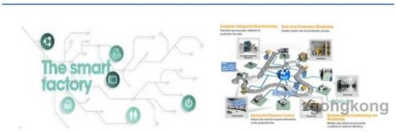

随着工业4.0概念的提出以及工业4.0技术的逐渐成熟，我们将看到越来越多有别于传统自动化工厂的应用模式。
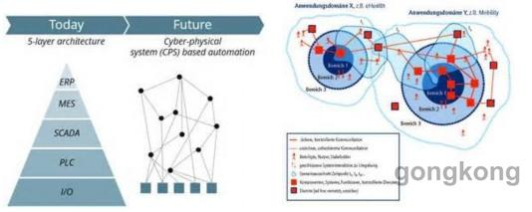

在CPS体系中，执行设备+感知设备的组合模式将得到广泛应用：RFID+PLC，传感器+PLC等组合将使工厂的定制化生产成为可能；而RFID的普及
将大幅提高库存管理的自动化程度，并增强生产环节的可追溯能力；
在物联网体系中，SCADA、MES、EMS和WMS系统间的界限与层级将越来越模糊：SCADA系统的功能将向上延伸（更丰富的业务处理能力及数据管理能力）；
MES、EMS、WMS系统将向下扩展（具备更多与底层设备进行通讯的能力）；伴随着彼此之间的渗透与融合，工业物联网平台将逐渐形成，并凭借其标准而灵活的架构，
方案可定制化程度高等优势，将传统系统取而代之。
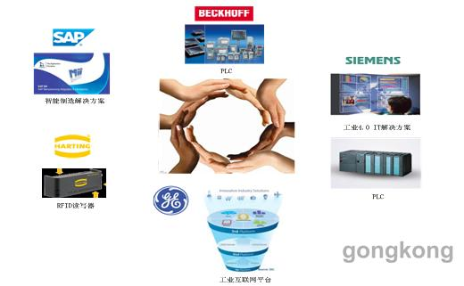

关于工业4.0趋势的阐述并非虚无缥缈，因为它不但是西方学术界所共同总结出的最佳实践理论体系，而且也是业界领军者们根据自身利益与产品定位所达成的普遍共识。
因此早在工业4.0概念推出之前，这些巨头们已经在着手进行相关的知识与技术储备，并于近几年内逐步推出自己的产品和解决方案。

当前，中国的生产模式依然处于较为粗放的阶段，与西方发达国家仍存在着较大的差距。作为后来者与跟随者，学习与效仿西方先进理念与技术无疑是缩小差距的最佳途径；
因此笔者想通过本文，为大家介绍一个国内尚未被广泛认知，而西方工业领军者们已经开始广泛采纳的技术路线 - OPC UA。

OPC UA - 工业4.0技术路线图

OPC UA又称为OPC统一架构，它是一套集信息模型定义，服务集与通讯标准为一体的标准化技术框架。OPC UA规范由OPC基金会主导制定，
并由多家厂商参与技术层面的设计、开发与产品化。
OPC UA架构的目的在于为行业内的软、硬件厂商和集成商提供一套指导性的技术路线图，从而帮助它们无缝的融入到工业4.0中的各个体系当中：

对于构建智能工厂的解决方案提供商而言，OPC UA是一套标准化、便于整合的产品家族，该套产品体系遍布于智能工厂的CPS系统和物联网系统，并能够满足以下几点需求：
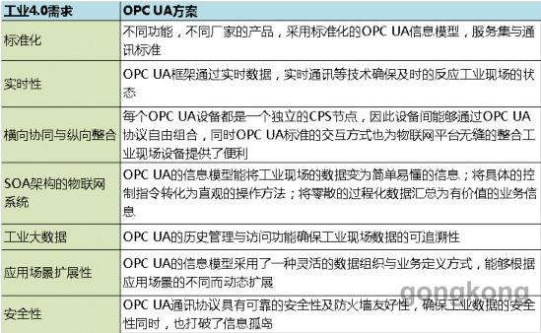

对于CPS设备或物联网信息系统的开发者，OPC UA是一套符合OPC UA规范的实时数据中间件开发框架，其特点如下：
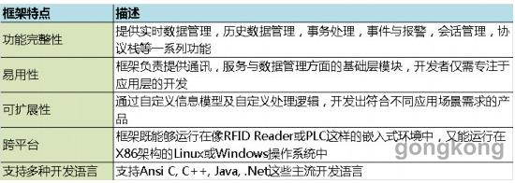

关于笔者本人

丁研：从事工业物联网研发多年的技术宅人，最近几年一直在使用OPC UA。近两年曾参与过OPC UA中国国标的起草与制定工作，目前是OPC基金会在华讲师。

工业4.0技术路线图 - OPC UA（下）

PC UA架构简介
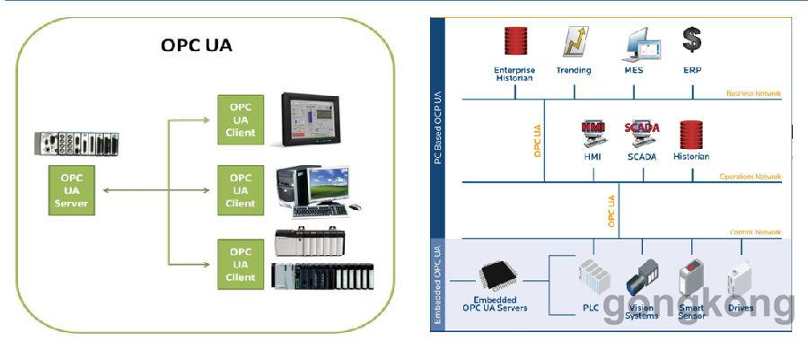

PC UA是一个Client/Server架构的实时数据库框架，UA Server负责管理自身的数据与处理逻辑，并通过OPC UA通讯协议对UA Client程序提供相应的数据与服务。
UA Server是基于OPC UA 服务器框架(UA Server SDK) 二次开发而生成的服务端程序，该程序即可以是CPS体系中的CPS设备： PLC, RFID Reader或传感器，
也可以是物联网体系中的应用平台：MES，SCADA，EMS, WMS等。
UA Client负责与UA Server进行通讯，并访问UA Server中的数据与服务。由UAClient 开发的程序可以是界面应用（HMI、报表和报警中心），企业管理与
决策平台（ERP和大数据平台），物联网系统（与CPS设备进行通讯的MES或SCADA）或是CPS设备（与RFID Reader进行协同的PLC）。
OPC UA Server三层结构 - 数据层，服务层与通讯层
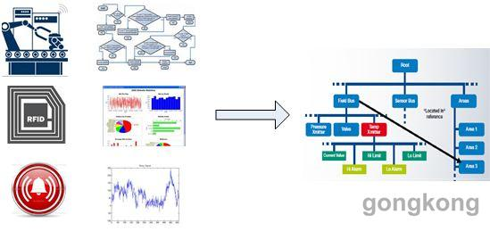

OPC UA的数据层又称地址空间（Address Space），它是由一系列拥有具体含义的内存数据与持久数据所组成的数据集合。地址空间采用面向对象的思想进行设计，
由于其数据组织方式灵活自由，因此能够对工业现场数据，业务数据，历史数据，事件，报警，事务和信息模型进行统一管理与描述。

OPC UA服务层介于数据层与通讯层之间，负责处理指定的交互任务。
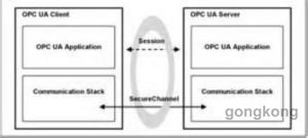

OPC UA的通讯层又称UA 协议栈(UA Stack)，其特点如下：
√ 安全通道：负责对UA Client与UA Server的通讯数据进行加密与解密；
√ 多种传输格式：支持二进制和 HTTP 数据传输，其中采用 HTTP 格式的数据具有防火墙友好的特性；
√ 多传输方式：目前支持TCP通讯，将来会支持UDP通讯。
如何使用OPC UA
OPC UA是一项由浅入深的技术，针对不同需求的OPC UA使用者，其所需掌握的知识深度与技能的种类也有所不同。

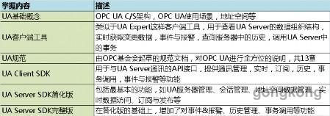

OPC UA Server产品开发建议
开发UA Server产品是一项复杂的工程，因此笔者根据自身的开发经验，在架构层面进行了一些总结，以供参考。

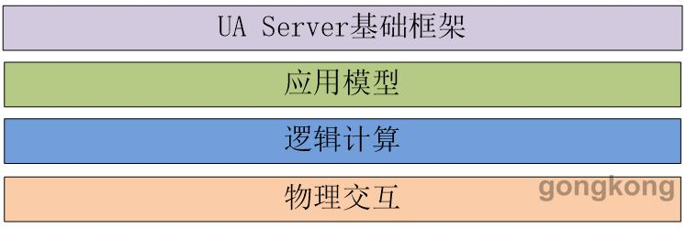

嵌入式UA Server:
√ 物理交互层：用于与设备的物理层进行通讯，负责将上行物理信号转换为OPC UA 格式，将下行数据转换为物理控制信号；
√ 逻辑计算层：对采集数据及中间数据进行实时分析，对控制逻辑进行处理；
√ 应用模型：根据现场设备特性所定义的设备模型及相应的逻辑计算模型。

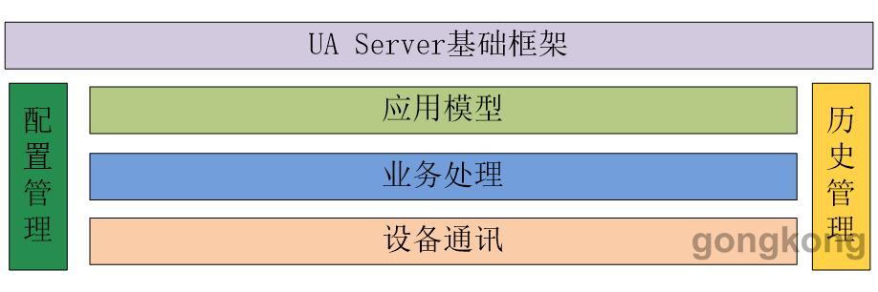

物联网平台UA Server：
√ 设备通讯层：与现场多个且不同种类的设备进行通讯，负责数据的采集，命令的下发，通讯链路的维护以及通讯协议的转换等；
√ 业务处理层：将采集上来的信号变为简单易懂的数据；将所需执行的任务分解为具体的控制命令；将过程化的数据进行集中处理，形成有价值的业务导向信息；
√ 应用模型：根据现场设备特性定义的设备模型，以及以服务为导向的业务管理模型；
√ 配置管理：负责在地址空间中动态的创建设备通讯实例和业务处理实例；
√ 历史管理：负责记录程序运行过程中的设备数据与业务数据，并对外提供查询服务。
OPC UA生态系统：
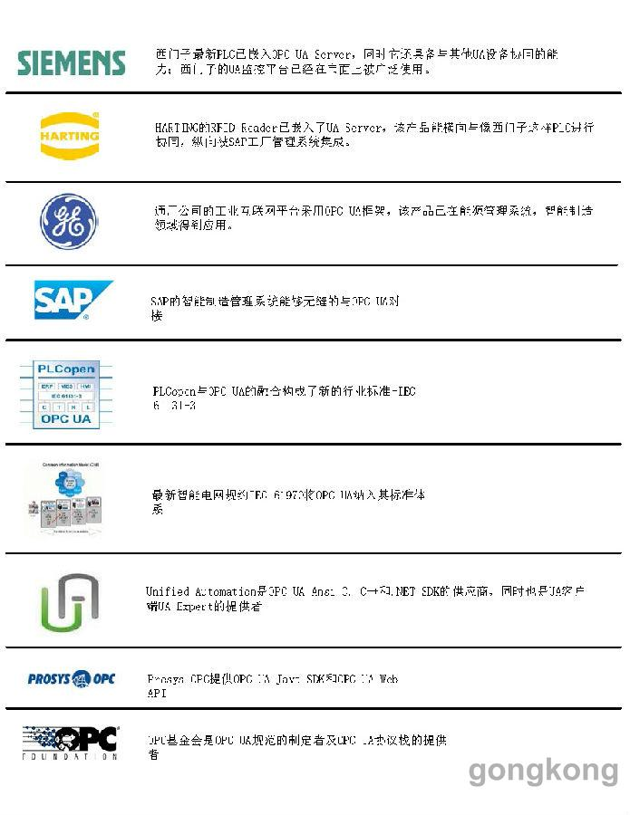

OPC UA应用案例
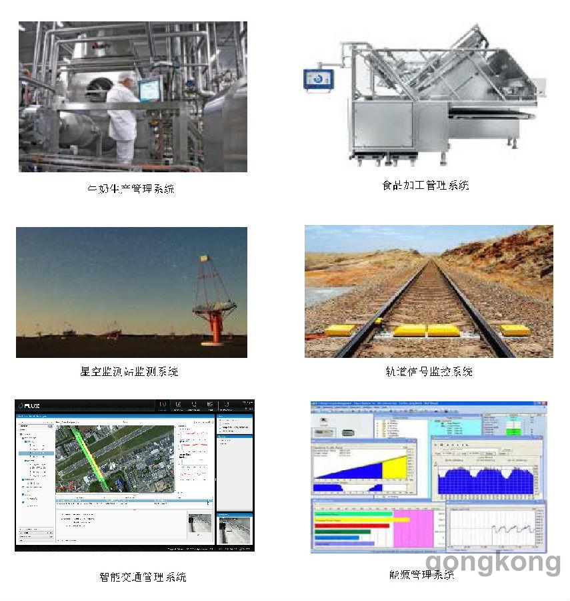

结束语
OPC UA是一项汇集了业界专家常年实践经验的产物，无论是总体的设计思想，还是具体的技术细节，都能让我们感受到OPC UA所凝聚的匠人精神。
学习OPC UA 是一个自我提升，自我修炼的过程：通过对OPC UA的学习，我们能从中汲取到宝贵的知识与经验；通过使用 OPC UA，我们能够站在巨人的肩膀上，
站得更高，看的更远。
作为OPC UA忠实的粉丝，笔者希望借此文章让更多的人接触与理解OPC UA，并希望在不久的将来，国内市场上能出现更多国人自己的OPC UA产品及解决方案。

